PdG
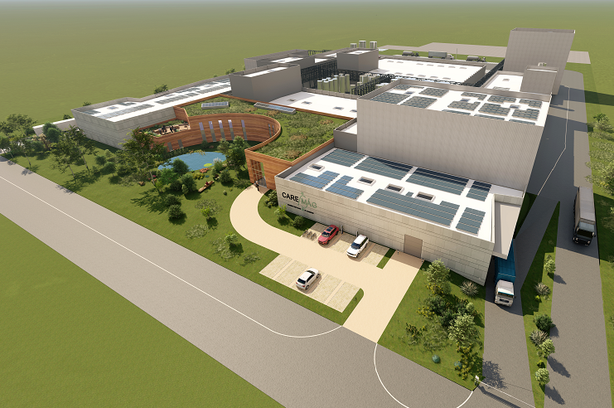

PROJET CAREMAG

LISTE DE CONSOMMATEURS ELECTRIQUES | CARNET DE CABLES

 | MTK045-XXXX-EIA-0002-LST

 | VERSION | DESCRIPTION | ETABLI PAR | VERIFIE PAR | APPROUVE PAR | DATE
 | 0 | Première émission |  |  |  | XX/XX/2024

 | ARTELIA INDUSTRIE – Agence de Martigues
 | 36 Avenue José Nobre – Ecopolis Sud – 13500 MARTIGUES – TEL : 04 42 81 63 01

 | ARTELIA / 2024 / MTK045

